Instruction
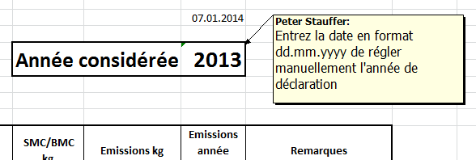
Instruction / remarques

Les champs gris sont des champs de saisie

Définition résine écologique
résine modifiée par des produits auxiliaires ou une recette spéciale, avec des faibles émissions de COV

Les quantités d'achat sont la base de l'explication.
Le tableau doit être remis chaque année au 28 février à l'office cantonal de la protection de l'air.
Il n'est pas nécessaire de soumettre des documents supplémentaires.
Si elles l'exigent, les autorités peuvent voir les données dans les entreprises.

Dans le tableau des exemples, des commentaires sont insérés derrière les cellules marquées.
Faites glisser le curseur sur le triangle rouge pour voir s'afficher le commentaire.



Feed-back et questions à:
Association suisse des matières plastiques (ASP)
Bureau
Schachenallee 29C
5000 Aarau

062 834 00 60

